상품제안서
멀티픽스 레저용 다기능 펜치 멀티툴 | 상품코드: S36376

 |  |  |  |  |  |  | 02-713-8555 | www.synergygift.co.kr
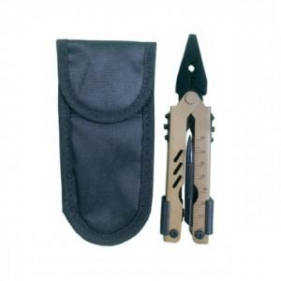

【상세/제작정보】

【인쇄/포장옵션】 | 실크 / OPP(비닐)

【공급단가】 | 수량 | 50~ | 100~ | 500~ | 1,000~ | 2,000~
*VAT별도 | 단가 | 13,630원 | 13,130원 | 12,620원 | 12,120원 | 11,810원

【상품 URL】 | https://www.synergygift.co.kr:443/src/goods_detail.php?gdno=36376

